Hakkında
E-Okul Bilgilerini yan taraftaki şablona yapıştırınız. E-Okula not girişi yaptıktan sonra ilk öğrenci numarasından itibaren kopyalamayı yapınız. OKUL, DERS VE ÖĞRETMEN bilgilerini doldurun, verdiğiniz notlara göre ölçekler diğer sayfalarda otomatik dolacak.



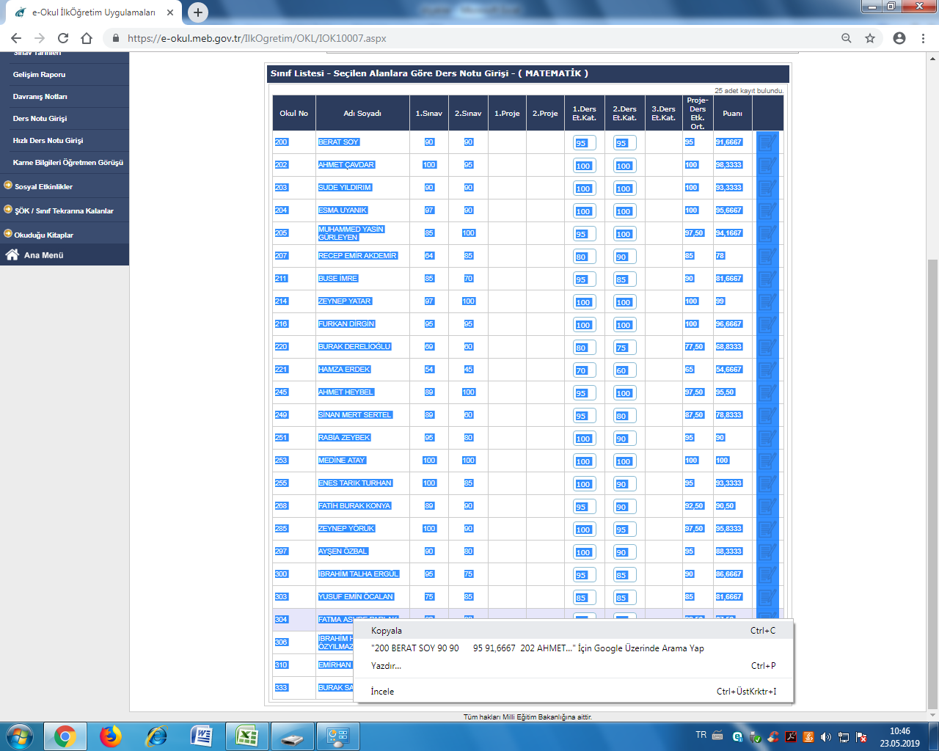
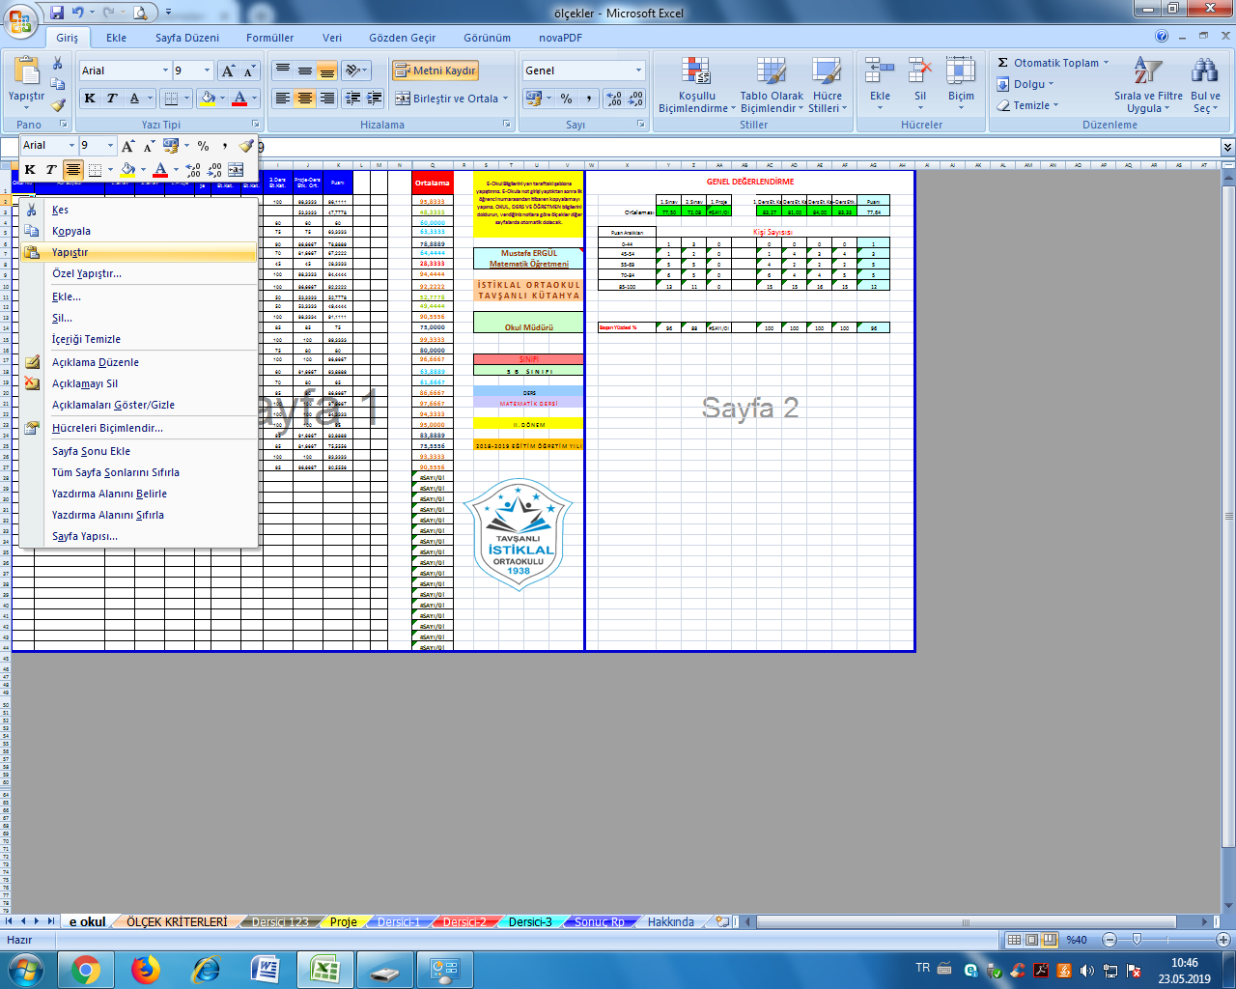

 | EĞER "YAPIŞTIR" ile olmazsa "ÖZEL YAPIŞTIR" ve ardından "METİN" şeklinde yapıştırabilirsiniz.

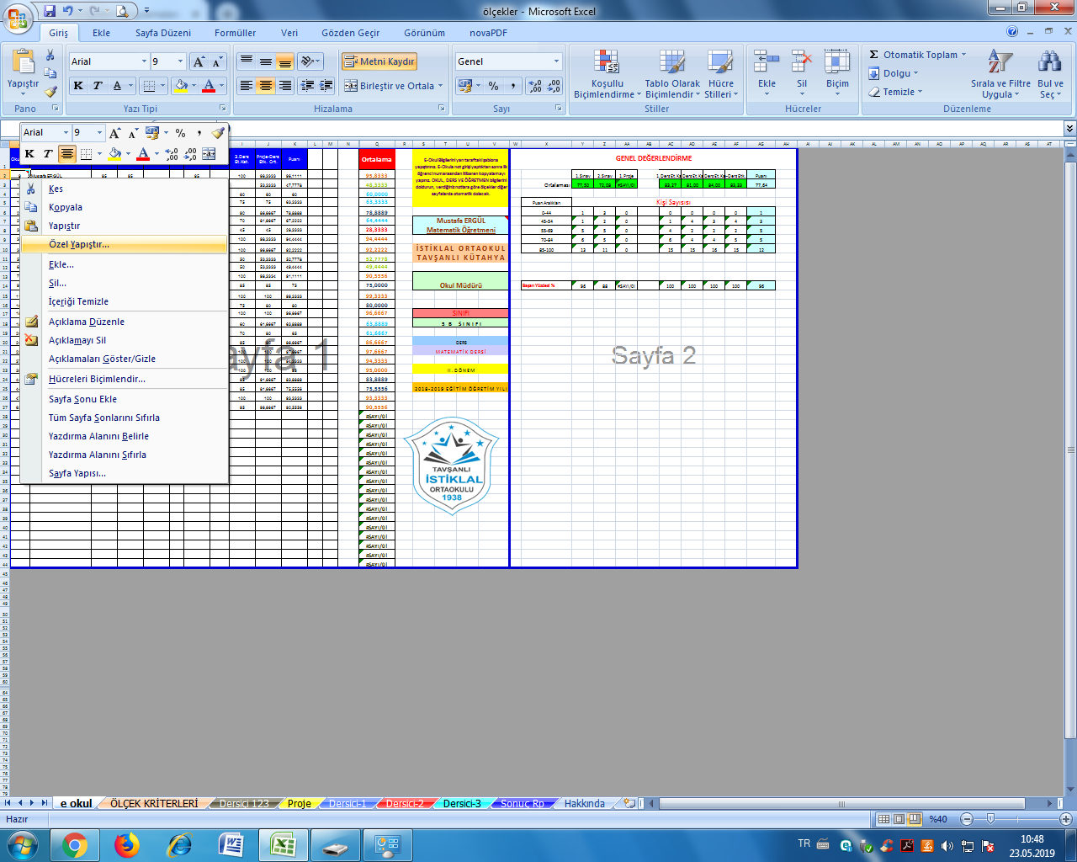
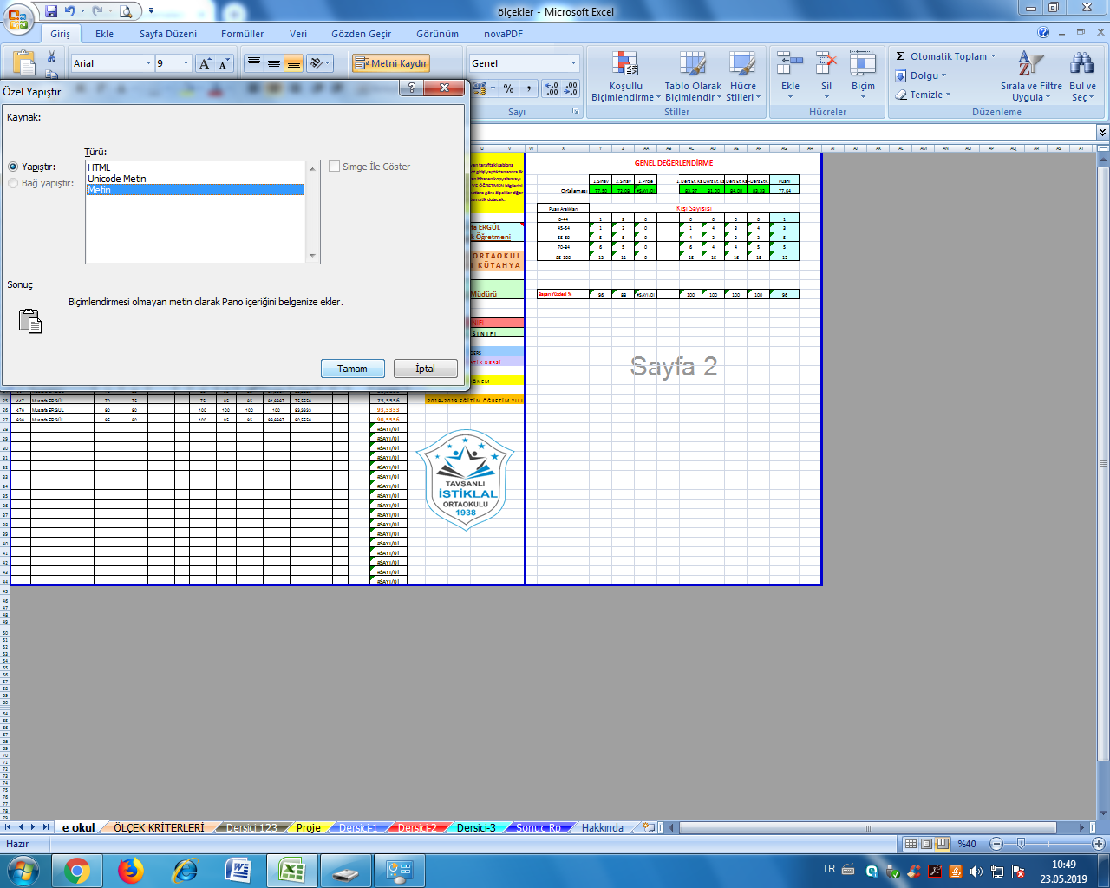

 |  |  | Mustafa ERGÜL
 |  |  | Matematik Öğretmeni

 |  | 5 tl, 10 tl, 20tl…. gönderip katkıda bulunabilirsiniz. mustafergul26@gmail.com IBAN : TR50 0001 2009 5280 0001 0205 96

